出包需求
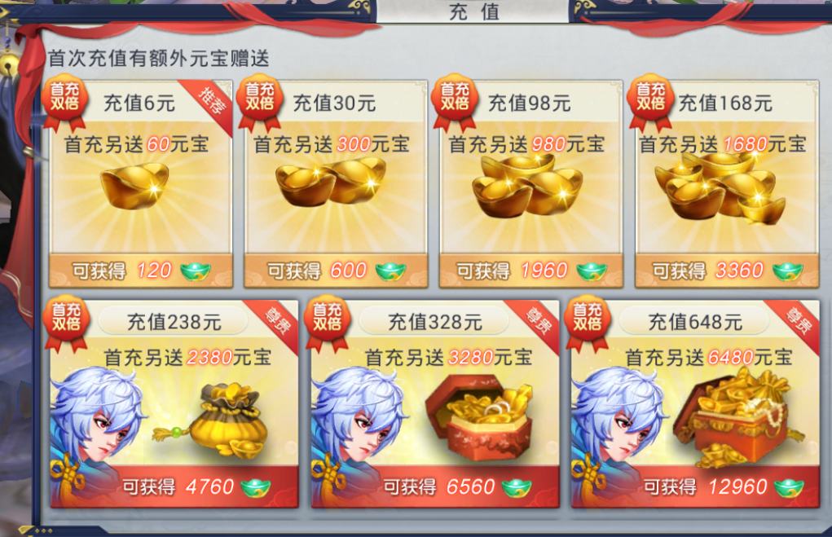
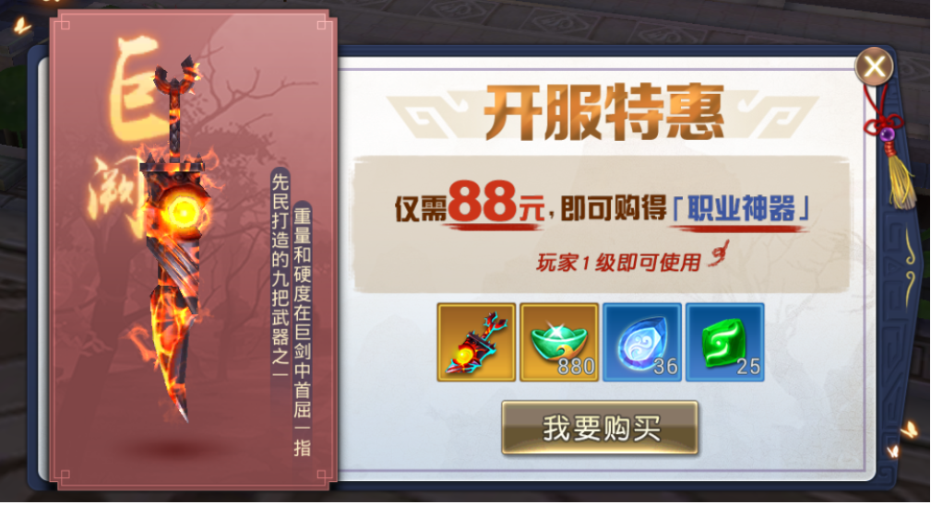
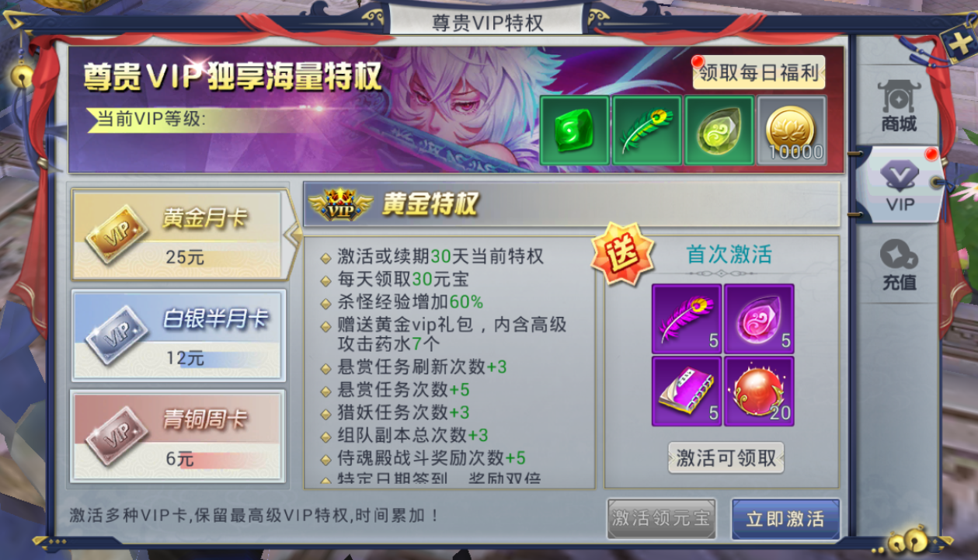
渠道名称：
类型 | 描述 | 备注 | 回复
游戏名称 | 仙剑长安 |  | 《大唐诛仙》
包名 | com.Netgamechangan.xjca |  | 例：com.xxxxx.xxx
sdk文件 | 附件附带 |  | 例：附件附带/sdk下载链接
游戏参数（sdk参数） | 应用名称：仙剑长安 应用ID：1271 登录KEY：02906a907397b816cfbf4fa5b4e6a6f7 充值KEY：fbb289d1e994d7706ceb105111b920de |  | 附件附带
icon | 1024*1024 | 正版包需要一张不带alpha通道，png格式 | 附件附带
logo | 1024*1024 | png格式，大小1M以内 | 附件附带
loading页 | 1334*750，1张 | png格式（背景+logo） | 附件附带
登录页 | 1334*750，1张 | png格式（背景图，不带logo） | 附件附带
闪屏 | 1334*750，1张 | png格式（建议白底+logo） | 附件附带
IOS包体 | IOS证书（dev、dis、adhoc） |  | 附件附带
服务器状态 | 双端是否混服（ios＆Android） | 无折扣渠道可做双端混服 | 双端混服
账号状态 | 不同马甲包之间账号是否需要互通，如果双端混服，ios和Android账号是否互通 | 需要支持双端账号互通。 | 双端互通
udid | de3e55b877ce73adc60549db9e47f4585f579481
 | bd232f695654ce40183f95a9fe9b3ba2ab29b79c
 | cf99abdf6127dca761f2b035e915d5fa7f23dafd

为提高工作效率，麻烦把所有出包物料整理到一个压缩包再同步到群里，避免错乱

 | 为了提高出包效率，请按以下说明提供对接参数
 | SDK参数要求： |  | `
 | 包名，游戏名，SDK对接参数，说明混服还是新开专服，是否需要做玩家账号互通
 | 证书，需要提供，P12证书文件及密码
 | 签名描述文件（mobileprovision）设置Name为统一格式，游戏名+日期.签名类型，例如（ttaxx1221.dev, ttaxx1221.dis, ttaxx1221.adhoc）
 | 需要加入测试设备ID（研发/渠道：测试ID各俩个）
研发ID：
研发ID：
渠道ID： | （）请自行添加ID进行测试
渠道ID： | （）请自行添加ID进行测试
内购编号 | 充值金额（元） | 内购名称 | 内购描述 | 类型
com.Netgamechangan.xjca.101 | 6 | 60元宝 | 充值即可获得60元宝，首次充值额外赠送60元宝 | 消耗型项目
com.Netgamechangan.xjca.102 | 30 | 300元宝 | 充值即可获得300元宝，首次充值额外赠送300元宝 | 消耗型项目
com.Netgamechangan.xjca.103 | 98 | 980元宝 | 充值即可获得980元宝，首次充值额外赠送980元宝 | 消耗型项目
com.Netgamechangan.xjca.104 | 168 | 1680元宝 | 充值即可获得1680元宝，首次充值额外赠送1680元宝 | 消耗型项目
com.Netgamechangan.xjca.105 | 238 | 2380元宝 | 充值即可获得2380元宝，首次充值额外赠送2380元宝 | 消耗型项目
com.Netgamechangan.xjca.106 | 328 | 3280元宝 | 充值即可获得3280元宝，首次充值额外赠送3280元宝 | 消耗型项目
com.Netgamechangan.xjca.107 | 648 | 6480元宝 | 充值即可获得6480元宝，首次充值额外赠送6480元宝 | 消耗型项目
com.Netgamechangan.xjca.201 | 88 | 88元神器 | 充值即可获得88元神器 | 消耗型项目
com.Netgamechangan.xjca.301 | 6 | 青铜周卡 | 充值即可获得青铜周卡权限 | 消耗型项目
com.Netgamechangan.xjca.302 | 12 | 白银半月卡 | 充值即可获得白银半月卡权限 | 消耗型项目
com.Netgamechangan.xjca.303 | 25 | 黄金月卡 | 充值即可获得黄金月卡权限 | 消耗型项目
 | 沙盒账密：changan@3.com Qa987654321

